상품제안서
3단 풀컬러 점착메모 리갈패드 | 상품코드: S41930

 |  |  |  |  |  |  | 02-713-8555 | www.synergygift.co.kr
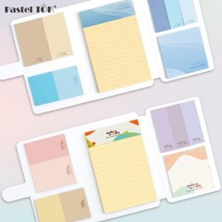

【상세/제작정보】 | 총 14곳 풀컬러 인쇄로 원하시는 디자인으로 제작 가능한 점착메모지+메모패드 세트

【인쇄/포장옵션】 | 풀칼라 / OPP(비닐)

【공급단가】 | 수량 | 300~ | 500~ | 1,000~ | 3,000~ | 5,000~
*VAT별도 | 단가 | 3,350원 | 2,760원 | 2,290원 | 1,960원 | 1,870원

【상품 URL】 | https://www.synergygift.co.kr:443/src/goods_detail.php?gdno=41930

